ปะหน้ารายงานผล
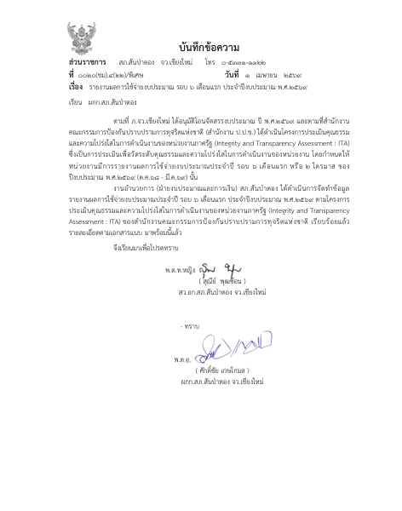

รายงานผล
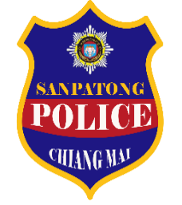
รายงานผลการใช้จ่ายงบประมาณ
สถานีตำรวจภูธรสันป่าตอง จังหวัดเชียงใหม่
ประจำปีงบประมาณ พ.ศ.2569
ข้อมูล ณ วันที่ 31 มีนาคม 2569
ที่ | ชื่อโครงการ/กิจกรรม | ผลการดำเนินงาน | งบประมาณที่ได้รับ | ผลการเบิกจ่าย | คิดเป็นร้อยละ | ปัญหา/อุปสรรค/แนวทางการแก้ไข
1 | โครงการถวายความปลอดภัยพระมหากษัตริย์ และพระบรมวงศานุวงศ์ | การถวายความปลอดภัยได้อย่างมีประสิทธิภาพ สมพระเกียรติ | 18,000.00 | 18,000.00 | 100.00 | ไม่มี
2 | โครงการอำนวยความสะดวกและความปลอดภัยในการบำเพ็ญสาธารณะประโยชน์ | อยู่ระหว่างดำเนินงาน | 3,000.00 | - | 0.00 | ไม่มี
3 | โครงการรณรงค์ป้องกันและแก้ไขปัญหาอุบัติเหตุทางถนนช่วงเทศกาลสำคัญ | ป้องกันและแก้ไขปัญหาอุบัติเหตุทางถนนช่วงเทศกาลสำคัญ | 15,550.00 | 15,550.00 | 100.00 | ไม่มี
4 | โครงการบังคับใช้กฎหมายอำนวยความยุติธรรม และบริการประชาชน | เพิ่มประสิทธิภาพการบริการประชาชนและอำนวยความยุติธรรมและความสะดวกรวดเร็วในการทำงาน | 3,574,100.00 | 2,599,512.87 | 72.73 | ไม่มี
5 | กิจกรรม การส่งเสริมการมีส่วนร่วมในการสร้างความเข้มแข็งให้กับชุมชน | ส่งเสริมการมีส่วนร่วมในการสร้างความเข้มแข็งให้กับชุมชน | 50,250.00 | 34,000.00 | 67.66 | ไม่มี
6 | กิจกรรม การรักษาความปลอดภัยและการให้บริการแก่นักท่องเที่ยว | สร้างความเชื่อมั่นของนักท่องเที่ยวเกี่ยวกับความปลอดภัยในชีวิตและทรัพย์สิน | 8,100.00 | 8,100.00 | 100.00 | ไม่มี
7 | โครงการสร้างภูมิคุ้มกันและป้องกันยาเสพติด | ลดปัญหายาเสพติดในสถาศึกษา | 58,500.00 | 54,600.00 | 93.33 | ไม่มี
8 | โครงการตำรวจประสานโรงเรียน | ลดปัญหายาเสพติดในสถาศึกษาและแก้ไขปัญหาการทะเลาะวิวาท | 1,640.00 | 2,140.00 | 130.49 | ไม่มี
9 | โครงการชุมชนยั่งยืน | ลดปัญหายาเสพติดในชุมชน | 39,000.00 | 27,500.00 | 70.51 | ไม่มี
10 | โครงการสกัดกั้น ปราบปราม การผลิด การค้ายาเสพติด | สามารถสกัดกั้นและปราบปราม ทำลายเครือข่ายการค้ายาเสพติดรายสำคัญ | 23,650.00 | 23,650.00 | 100.00 | ไม่มี
11 | การปฏิรูประบบงานสอบสวนและการบังคับใช้กฎหมาย | พัฒนาระบบงานสอบสวนให้มีประสิทธิภาพ ดูแลประโยชน์ในแก่ประชาชน | 116,000.00 | 59,915.00 | 51.65 | ไม่มี
 | รวม |  | 3,907,790.00 | 2,842,967.87 | 72.75
ตรวจแล้วถูกต้อง
พ.ต.ท.หญิง
( สุณีย์ พุฒซ้อน )
สว.อก.สภ.สันป่าตอง จว.เชียงใหม่
ทราบ
พ.ต.อ.
( ศักดิ์ชัย เกษโกมล )
ผกก.สภ.สันป่าตอง จว.เชียงใหม่

